U-12部会 指導者用 ボタンダウンポロシャツ

石川県バスケットボール協会 U-12部会
公式ボタンダウンポロシャツ（指導者用）注文書

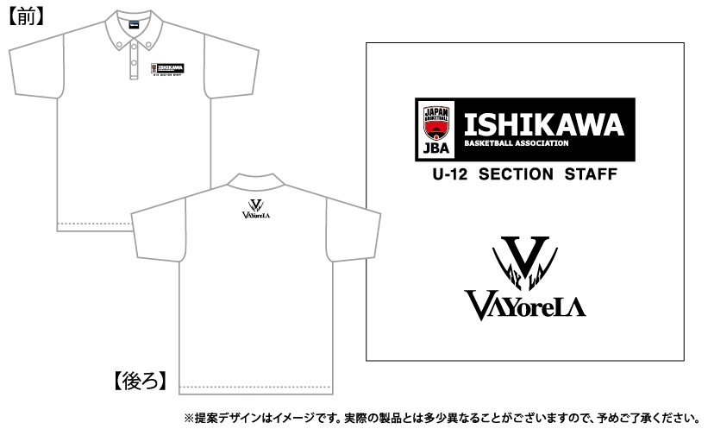
①ボタンダウンポロシャツ
プリント：昇華プリント
2色：ﾌﾞﾗｯｸ･ﾚｯﾄﾞ
素材：POLYESTER100％
本体カラー：ホワイト
価格：3,900円（税込）

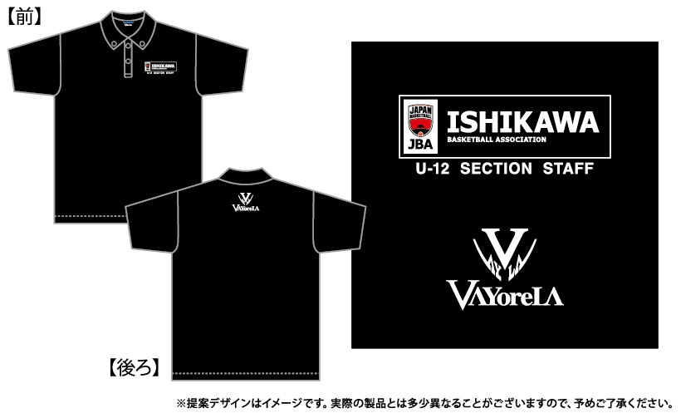
②ボタンダウンポロシャツ
プリント：昇華プリント
2色：ﾎﾜｲﾄ･ﾚｯﾄﾞ
素材：POLYESTER100％
本体カラー：ブラック
価格：3,900円（税込）

サイズ | SS | S | M | L | LL | 3L | 4L | 5L | 6L | 小計数量 | 小計金額
総丈（㎝） | 62 | 65 | 68 | 71 | 74 | 77 | 80 | 82 | 84
身幅（㎝） | 44 | 47 | 50 | 53 | 56 | 60 | 64 | 68 | 72
①ホワイト |  |  |  |  |  |  |  |  |  | 0 | ¥0
②ブラック |  |  |  |  |  |  |  |  |  | 0 | ¥0
☆黄色部分に数量↑や必要事項↓を入力してください |  |  |  |  |  |  |  | 合計金額 |  | ¥0
 |  |  |  | 価格 | ¥3,900 | （税込）
【ご注文者】
チーム名 |  |  |  |  |  |  |  | ご氏名
ご住所 | 〒 |  |  |  |  |  |  | TEL

 | ご注文締切日 |  |  |  |  | 8月31日（土）

石川県バスケットボール協会 U-12部会
公式ボタンダウンポロシャツ（指導者用）注文書

■対象者 |  | 石川県 U-12部会 指導者 チームスタッフ ＊全指導者様が対象でご購入いただけます。

■申込方法 |  | 上記注文書の黄色部分を入力していただき、データで下記アドレスまで送信ください。
 |  | 【送信先】 | ⇒ | gonbasuke@lagoon.ocn.ne.jp
 |  |  | バスケットボールプロショップ シックスマン
 |  |  | 担当 久保 |  | TEL 090-8960-6641
 |  | ＊1 ご注文締切日8月31（金）までにお願いします。
 |  | ＊2 ご不明な点、ご相談等は久保までご連絡ください。

■商品のお渡し |  | 10月の「能登地区大会」、「加賀地区大会」等々の会場にて予定しております。

■お支払方法 |  | 下記の振込先へ9月末までに「合計金額」のお振込をお願い致します。
 |  | 【振込先】 | ⇒ | 銀行 | ゆうちょ銀行
 |  |  |  | 店名 | 三一八
 |  |  |  | 種類 | 普通
 |  |  |  | 口座番号 | 0687817
 |  |  |  | 口座名義 | クボ タケヒロ
 |  | ※3 お振込の際は、お振込人欄に「チーム名（男女）」と「個人名」を「カタカナ」で
 |  | ご入力をお願いいたします。 例） イシカワミニバスダンシ カナザワタロウ
 |  | ※4 振込手数料はお客様負担となります。
 |  | BDポロシャツの定価が4,800円を3,900円にてご提供させていただいておりますので、
 |  | 何卒ご理解ご協力くださいませ。

